Hoja1
realizar | En proceso | Hecho
A1 | 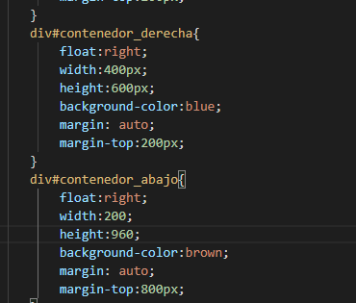 | 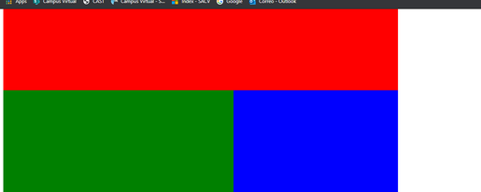
A2
A3 |  | 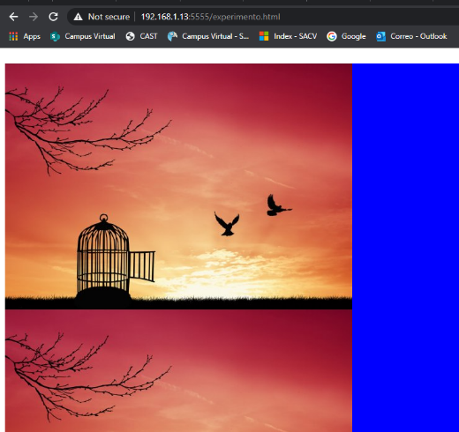
A4 |  | 
A5
A6
A7
Favor de agregar capturas de las actividades en este archivo, antes, durante y al finalizar las actividades.

